Enemyフォルダ
フォルダ名 | ファイル名 | 画 像 | 画像サイズ（px） | 説 明 | 正規版保存 | 備 考
Enemy | Enemy_P_Animation.png | 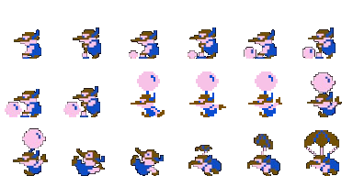 | 512px*192px 1キャラ→64px*64px | 敵（ピンク）のアニメーション素材 | TRUE
 | Enemy_G_Animation.png | 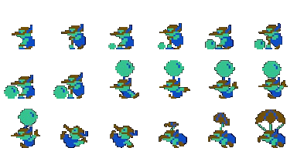 | 512px*192px 1キャラ→64px*64px | 敵（緑）のアニメーション素材 | TRUE
 | Enemy_R_Animation.png | 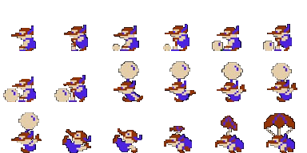 | 512px*192px 1キャラ→64px*64px | 敵（赤）のアニメーション素材 | TRUE
 | Enemy_FishAnimation.png | 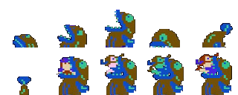 | 384px*128px 1キャラ→64px*64px | 敵（サカナ）のアニメーション素材 | TRUE | サカナに食べられたプレイヤーと敵のアニメーションは なし

Playerフォルダ
フォルダ名 | ファイル名 | 画 像 | 画像サイズ（px） | 説 明 | 正規版保存 | 備 考
Player | Player_Animation.png | 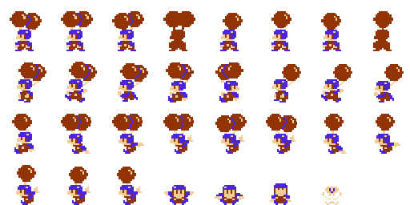 | 512px*256px 1キャラ→64px*64px | プレイヤーのアニメーション素材 | TRUE | 各アニメーションの画像読み込み方や、再生後のアニメーション イメージは、下図の通り

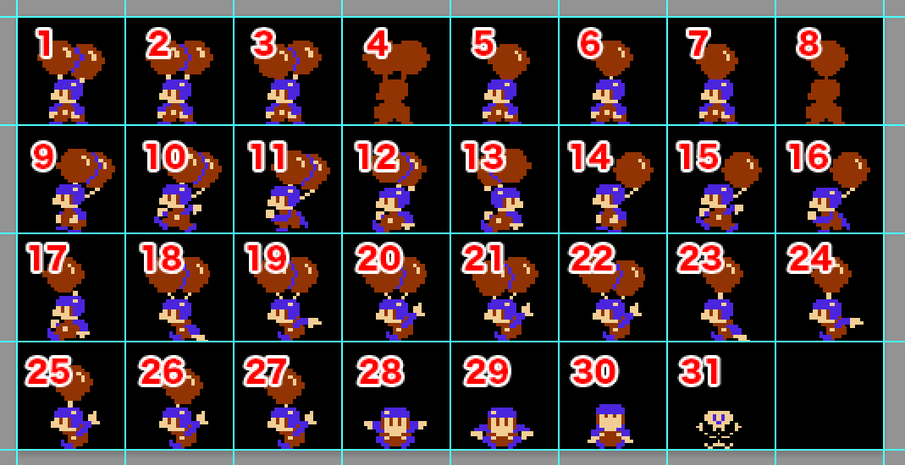
▼アニメーション番号 | ※画像は1キャラ64px*64px

動 作 | アニメーションパターン | 再生条件 | アニメーションサンプル
待機（風船2つ） | 1→2→3→2 ※最初に戻ってループする | ・風船が2つ残っている時 ・キー入力がない状態 ・画像を切り替えるフレームは、既存のゲームと 遜色ないように調整してください
待機（風船1つ） | 5→6→7→6 ※最初に戻ってループする | ・風船が1つの時 ・キー入力がない状態 ・画像を切り替えるフレームは、既存のゲームと 遜色ないように調整してください
リスポン（風船2つ） | 4→2 ※最初に戻ってループする | ・風船が2つ残って次ステージに移行した時 ・風船がすべて割れてリスポンした時 ・画像を切り替えるフレームは、既存のゲームと 遜色ないように調整してください
リスポン（風船1つ） | 8→6 ※最初に戻ってループする | ・風船が1つ残って次ステージに移行した時 ・画像を切り替えるフレームは、既存のゲームと 遜色ないように調整してください
走る（風船2つ） | 9→10→9→11 ※最初に戻ってループする | ・風船が2つの時 ・十字キーで左右の入力がある際に再生 （左キー入力で左向き、右キー入力で右向きに切り替え） ・画像を切り替えるフレームや加速度は、既存のゲームと 遜色ないように調整してください
止まる（風船2つ） ※キー入力解除時 | 12 ※1枚のみでアニメーション | ・風船が2つの時 ・十字キーの入力がある状態でキー入力をやめる ・十字キーを押していた長さに応じて、止まる際の距離が 変わる（入力が短い→距離が短い、入力が長い→距離が長い） ・向きはキー入力を放した際に走っていた方向を見る ・移動距離は、既存のゲームと遜色ないように調整してください
止まる（風船2つ） ※反対方向のキー入力時 | 13 ※1枚のみでアニメーション | ・風船が2つの時 ・十字キーの入力がある状態で、入力していた方向と逆を入力する ・十字キーを押していた長さに応じて、止まる際の距離が 変わる（入力が短い→距離が短い、入力が長い→距離が長い） ・向きはキー入力を放した際に走っていた方向を見る ・移動距離は、既存のゲームと遜色ないように調整してください
止まる（風船1つ） | 16 ※1枚のみでアニメーション | ・風船が1つの時 ・十字キーの入力がある状態でキー入力をやめるまたは 入力していた方向と逆を入力すると再生する ・十字キーを押していた長さに応じて、止まる際の距離が 変わる（入力が短い→距離が短い、入力が長い→距離が長い） ・向きはキー入力を放した際に、走っていた方向を見る （反対キーを入力しても、元々の方向を見る） ・移動距離は、既存のゲームと遜色ないように調整してください
走る（風船1つ） | 14→15→14→16 ※最初に戻ってループする | ・風船が1つの時 ・十字キーで左右の入力がある際に再生 （左キー入力で左向き、右キー入力で右向きに切り替え） ・画像を切り替えるフレームや加速度は、既存のゲームと 遜色ないように調整してください
上昇1（風船2つ） | 18→19→20→19 ※最初に戻ってループする | ・風船が2つの時 ・十字キーの入力なし ・Bボタン押しっぱなしの時に再生し、ボタンを離すまで 右図アニメーションと上昇（Y移動）を行う ・向きは元々向いていた方向で ・画像を切り替えるフレームや加速度は、既存のゲームと 遜色ないように調整してください
上昇1（風船1つ） | 23→24→25→24 ※最初に戻ってループする | ・風船が1つの時 ・十字キーの入力なし ・Bボタン押しっぱなしの時に再生し、ボタンを離すまで 右図アニメーションと上昇（Y移動）を行う ・向きは元々向いていた方向で ・画像を切り替えるフレームや加速度は、既存のゲームと 遜色ないように調整してください
上昇2（風船2つ） | 18→19→20→21 | ・風船が2つの時 ・十字キーの入力なし ・Aボタンを押した時に再生、右図アニメーションと 上昇（Y移動）する（Aボタンを押すたびにこの動作を繰り返す） ・アニメーション後、AボタンやBボタンを押さない場合は 「滑空（風船2つ）」アニメーションを再生する ・向きは元々向いていた方向で ・画像を切り替えるフレームや加速度は、既存のゲームと 遜色ないように調整してください
上昇2（風船1つ） | 23→24→25→26 | ・風船が1つの時 ・十字キーの入力なし ・Aボタン押した時に再生、右図アニメーションと 上昇（Y移動）する（Aボタンを押すたびにこの動作を繰り返す） ・アニメーション後、AボタンやBボタンを押さない場合は 「滑空（風船1つ）」アニメーションを再生する ・向きは元々向いていた方向で ・画像を切り替えるフレームや加速度は、既存のゲームと 遜色ないように調整してください
滑空（風船2つ） | 20→21→20→22 ※最初に戻ってループする | ・風船が2つの時 ・Aボタン、Bボタンの入力なし ・十字キーで左右の入力がある際に再生 （左キー入力で左向き、右キー入力で右向きに切り替え） ・画像を切り替えるフレームや加速度は、既存のゲームと 遜色ないように調整してください
滑空（風船1つ） | 24→25→24→26 ※最初に戻ってループする | ・風船が1つの時 ・Aボタン、Bボタンの入力なし ・十字キーで左右の入力がある際に再生 （左キー入力で左向き、右キー入力で右向きに切り替え） ・画像を切り替えるフレームや加速度は、既存のゲームと 遜色ないように調整してください
やられ | 28→29→30→29 ※最初に戻ってループする | ・風船がすべて割られた時に再生 ・左図アニメーションを再生しながら、ある程度上昇して 画面外へ落下していく ・画像を切り替えるフレームや加速度は、既存のゲームと 遜色ないように調整してください
雷やられ | 31→28 ※最初に戻ってループする | ・風船が2つや1つの時でも、雷の弾に当たったら再生 ・左図アニメーションを再生して数フレームその場で停止し、 「やられ」アニメーションに切り替わって画面外へ落下する ・画像を切り替えるフレームは、既存のゲームと 遜色ないように調整してください

更新ログ
2023-07-14 | 画像変更に伴い、アニメーションパターン変更

Stageフォルダ
フォルダ名 | ファイル名 | 画 像 | 画像サイズ（px） | 説 明 | 正規版保存 | 備 考
Stage | Stage_CloudAnimation.png |  | 384*64 （1キャラ128*64） | ・雲のアニメーション素材 ・1→2→3 ※最初に戻ってループする ・ステージ開始後、しばらくすると上記の順で アニメーションを再生する ・画像を切り替えるフレームは、既存のゲームと 遜色ないように調整してください （本家はサンプルアニメより明らかに点滅速いです） | TRUE | 配置場所は「StageSampleフォルダ」シートを参考にする
 | Stage_Footing01.png |  | 280*17 | ステージ空中の足場素材 | TRUE | 配置場所は「StageSampleフォルダ」シートを参考にする
 | Stage_Footing02.png |  | 122*17 | ステージ空中の足場素材 | TRUE | 配置場所は「StageSampleフォルダ」シートを参考にする
 | Stage_Footing03.png |  | 81*18 | ステージ空中の足場素材 | TRUE | 配置場所は「StageSampleフォルダ」シートを参考にする
 | Stage_Footing04.png |  | 61*68 | ステージ空中の足場素材 | TRUE | 配置場所は「StageSampleフォルダ」シートを参考にする
 | Stage_Footing05.png |  | 42*18 | ステージ空中の足場素材 | TRUE | 配置場所は「StageSampleフォルダ」シートを参考にする
 | Stage_Footing06.png |  | 62*18 | ステージ空中の足場素材 | TRUE | 配置場所は「StageSampleフォルダ」シートを参考にする
 | Stage_Footing07.png |  | 22*51 | ステージ空中の足場素材 | TRUE | 配置場所は「StageSampleフォルダ」シートを参考にする
 | Stage_Footing08.png |  | 21*67 | ステージ空中の足場素材 | TRUE | 配置場所は「StageSampleフォルダ」シートを参考にする
 | Stage_Land_Left01.png |  | 160*64 | ステージ地上の足場素材（左側） | TRUE | 配置場所は「StageSampleフォルダ」シートを参考にする
 | Stage_Land_Left02.png |  | 160*64 | ステージ地上の足場素材（右側） | TRUE | 配置場所は「StageSampleフォルダ」シートを参考にする
 | Stage_Land_Right01.png |  | 160*64 | ステージ地上の足場素材（左側） | TRUE | 配置場所は「StageSampleフォルダ」シートを参考にする
 | Stage_Land_Right02.png |  | 160*64 | ステージ地上の足場素材（左側） | TRUE | 配置場所は「StageSampleフォルダ」シートを参考にする
 | Stage_Sea01.png |  | 320*36 | ステージ下の海素材 | TRUE | 配置場所は「StageSampleフォルダ」シートを参考にする
 | Stage_SplashAnimation.png |  | 256*32 1キャラ→64*32 | プレイヤーや敵がステージに落下した時の素材 ・1→2→3→4 ・プレイヤーと敵が落下した際、海まできたら プレイヤーと敵が消えてこのアニメーションが 1回再生される ・画像を切り替えるフレームや、再生の タイミングは既存のゲームと遜色ないように 調整してください | TRUE
 | Stage_ThunderAnimation.png |  | 384*64 1キャラ→64*64 | 雷（稲光）のアニメーション素材 ・1→2→3→4→5→6→5→6 ※最初に戻ってループする ・ステージ上にある雲のアニメーション再生後、 雷（稲光）アニメーションが再生される （位置は雲の左上・右上・左下・右下の4箇所） ・上記発生位置によって、上下左右の反転で 描画とアニメーションの再生を行ってください ・画像を切り替えるフレームは、既存のゲームと 遜色ないように調整してください | TRUE
 | Stage_ThunderEffectAnimation.png |  | 96*32 1キャラ→32*32 | 雷（光の弾）のアニメーション素材 ・1→2→3 ※最初に戻ってループする ・ステージ上にある雲のアニメーション再生後、 雷（稲光）アニメーション再生→この光の弾が 発射（アニメーションを再生）される ・弾の軌道は、既存のゲームと遜色ないように 調整してください ・画像を切り替えるフレームは、既存のゲームと 遜色ないように調整してください | TRUE
 | Stage_BubbleAnimation.png |  | 256*64 1キャラ→64*64 | シャボン玉のアニメーション素材 ・1→2→1→3 ※ループ、シャボン玉を取った 時に4に切り替わって消える ・敵がステージに落下した際、海からステージ上に 向かって左右に動きながら移動する ・シャボン玉をプレイヤーが触った際、④のアニメ ーションが再生される | TRUE

更新ログ
2023-07-14 | 「Stage_SplashAnimation.png」欄を更新しました（画像追加と位置調整、画像サイズの変更とサンプルアニメーションを追加）
 | 「Stage_CloudAnimation.png」欄を更新しました（サンプルアニメーションを追加）
 | 「Stage_BubbleAnimation.png」欄を追加しました
2023-07-19 | 「Stage_ThunderEffectAnimation.png」欄を更新しました（サンプルアニメーションを追加）
 | 「Stage_ThunderAnimation.png」欄を更新しました（サンプルアニメーション、説明を追加）

StageSampleフォルダ
フォルダ名 | ファイル名 | 画 像 | 画像サイズ（px） | 説 明 | 正規版保存 | 備 考
StageSample | Stage_1.png | 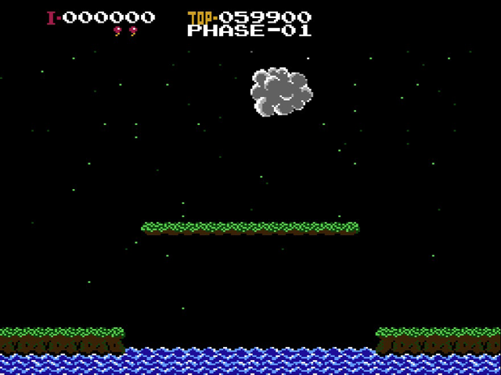 | 640*480 | 1ステージの画面キャプチャ | TRUE | Stage素材の配置場所参考に活用してください
 | Stage_2.png | 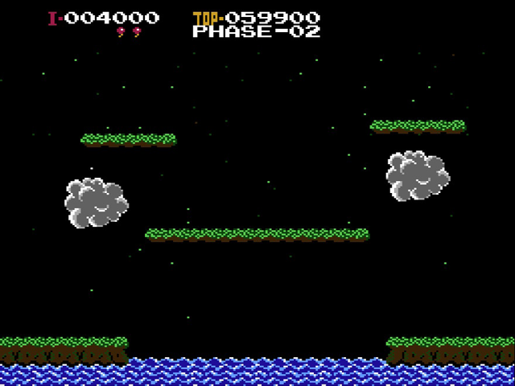 | 640*480 | 2ステージの画面キャプチャ | TRUE | Stage素材の配置場所参考に活用してください
 | Stage_3.png | 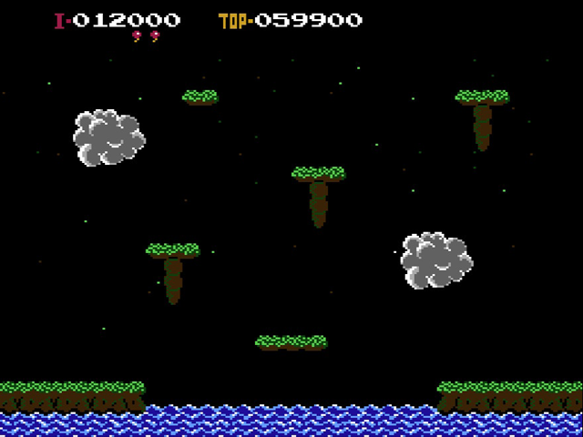 | 640*480 | 3ステージの画面キャプチャ | TRUE | Stage素材の配置場所参考に活用してください
 | Stage_4.png | 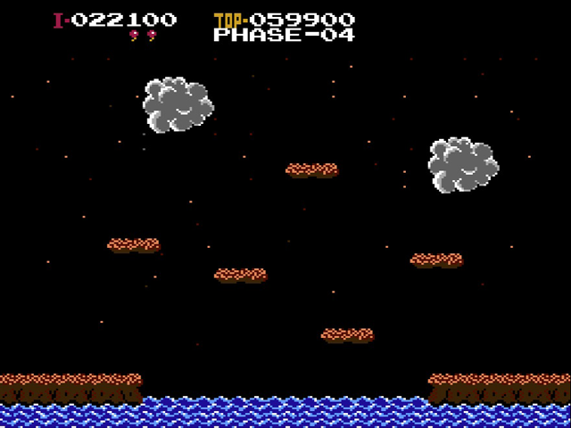 | 640*480 | 4ステージの画面キャプチャ | TRUE | Stage素材の配置場所参考に活用してください
 | Stage_5.png | 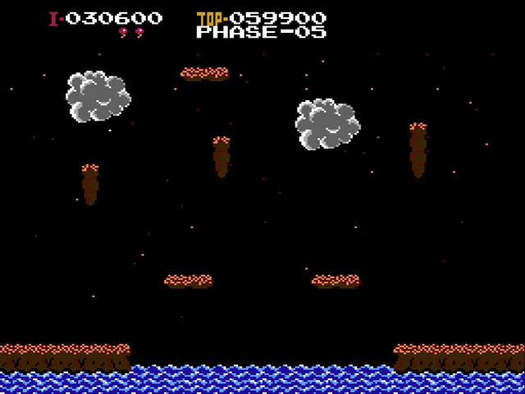 | 640*480 | 5ステージの画面キャプチャ | TRUE | Stage素材の配置場所参考に活用してください

 | ▼ステージ1の素材配置
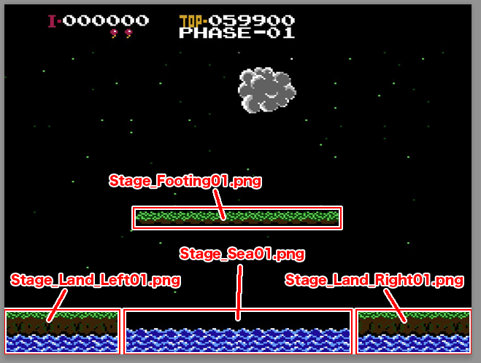

 | ▼ステージ2の素材配置
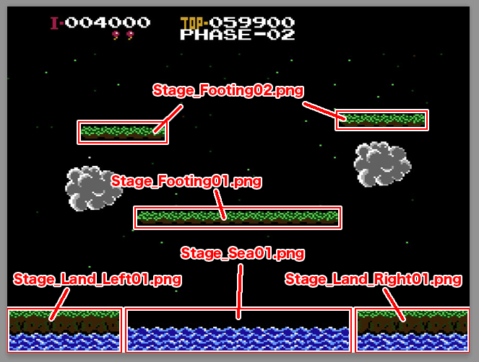

 | ▼ステージ3の素材配置

Titleフォルダ
フォルダ名 | ファイル名 | 画 像 | 画像サイズ（px） | 説 明 | 正規版保存 | 備 考
Title | Title_Credit.png |  | 276*17 | タイトル画面下の西暦と社名素材 | TRUE
 | Title_Logo.png |  | 556*216 | タイトル画面のロゴ素材 | TRUE
 | Title_ModeSelect.png |  | 317*85 | タイトル画面のモード選択項目素材 | TRUE
 | Title_CursorAnimation.png |  | 128*64 1キャラ→32*64 | タイトル画面のモード選択時のカーソル素材 | TRUE

更新ログ
2023-07-20 | 「Title_CursorAnimation.png」欄を更新しました（サンプルアニメーション追加）

